Technologie
DĚKUJEME VÁM ZA VYUŽITÍ NAŠICH SLUŽEB!
TECHOLOGIE
Hybridní střídač Goodwe | Bateriový systém Dyness Tower T10 poskytuje kapacitu 37 Ah a je konstruován pro napětí 288 V. Jeho životnost je 6 000 cyklů při vybití 95%. Kromě měničů známých značek je zařízení kompatibilní s měniči společnosti GoodWe. Maximální trvalý nabíjecí i vybíjecí výkon Dyness Tower T10 činí 10 kW, úložiště je opatřeno BMS (Battery Management System), a je tudíž chráněno před zničením příliš vysokým napětím při nabíjení, nebo naopak příliš nízkým napětím při vybíjení. | 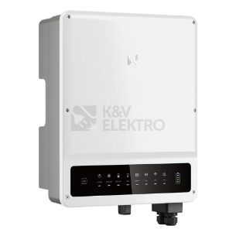
Vysokonapětové Aku Dyness | Třífázový hybridní měnič GoodWe GW10K-ET přeměňuje ze solárních panelů získané stejnosměrné napětí na střídavé. Nabízí třífázový nouzový výstup, připojení pro vysokonapěťovou baterii (BYD, GoodWe), 2 nezávislé MPP trackery, výstupní výkon 10 000 W AC a stupeň krytí IP66. | 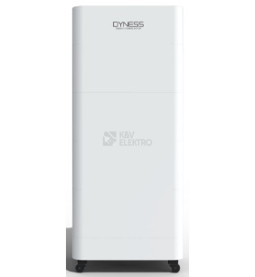
Solární kabel H1Z2Z2-K 6 RT 6mm2 červený | Červený solární kabel H1Z2Z2-K 6 RT s průřezem vodiče 6mm² a vnějším průměrem 6,4mm využijete k připojení solárních panelů v rámci fotovoltaické instalace. Kabel nabízí dlouhou životnost, dvojitý plášť a skvělou teplotní odolnost.
Fotovoltaický solární panel Swiss Solar IBEX 132MHC-EiGER 500Wp černý rám | Fotovoltaický modul řady EIGER vyráběný společností SWISS SOLAR disponuje výkonem 500 Wp a účinností od 21,06 %. Zvýšená účinnost modulů řady EIGER snižuje náklady na investice do fotovoltaiky. | 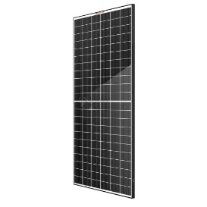
Rozvaděč R-FVE+DC | Kompletní AC+DC nástěnná rozvodnice pro FVE EATON R-FVE-A40-1 T1+T2 disponuje dobrým poměrem cena/výkon od prověřeného výrobce EATON. Další informace k produktu naleznete níže. | 